量化二-结算数据
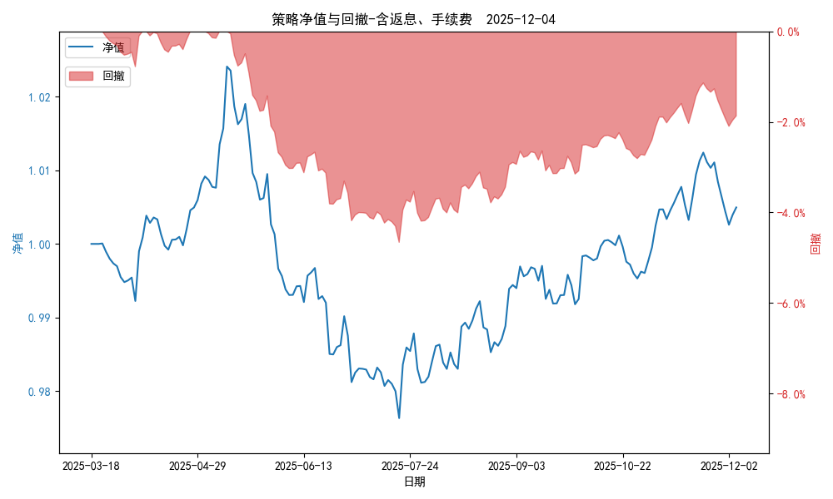
统计日期 | 2025-12-04, (金额单位：元)
一、账户资产及收益情况
账户名称 | 量化二
账户编号 | 85012
资产单元名称 | 量化二-投机单元
账户资产净值 | 10,049,523.64
返息 | 62,039.08
手续费 | 9,750.06
总盈利/亏损(含返息、手续费) | 49,523.64
收益率(含返息、手续费) | 0.4952%
总盈利/亏损(不含返息、手续费) | -22,265.50
收益率(不含返息、手续费) | -0.2227%
二、净值列示
实收资本 | 10,000,000.00
资产净值 | 10,049,523.64
总份额 | 10,000,000.00
期初单位净值 | 1.00
昨日单位净值(含返息、手续费) | 1.00394
单位净值(含返息、手续费) | 1.00495
日净值增长率(含返息、手续费) | 0.10084%
昨日单位净值(不含返息、手续费) | 0.99676
单位净值(不含返息、手续费) | 0.99777
日净值增长率(不含返息、手续费) | 0.10167%
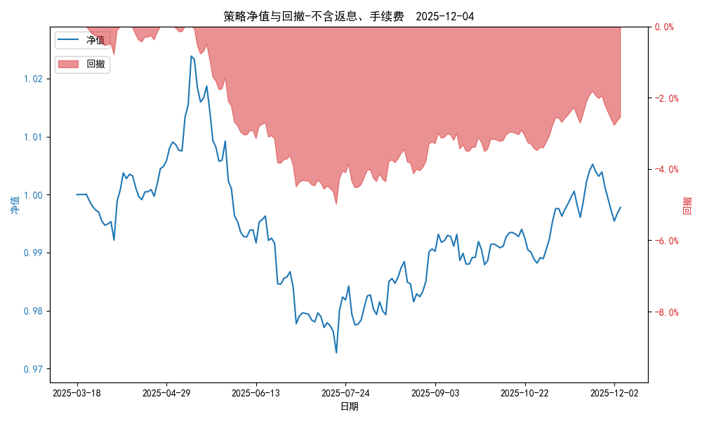
三、保证金使用情况
占用 | 1,020,621.85
账户权益 | 10,049,523.64
风险度 | 10.1731%
四、交易情况
交易方向及数量 | 今日交易 25 只期货合约 成交合约价值 838.58 万元 卖出开仓: 12 只 买入平仓: 2 只 买入开仓: 7 只 卖出平仓: 7 只
五、持仓情况
持仓品种及数量 | 共持仓 40只期货， 持仓合约价值 1203.16 万元, 其中空仓: 24 只,多仓: 16 只

量化二-收盘数据
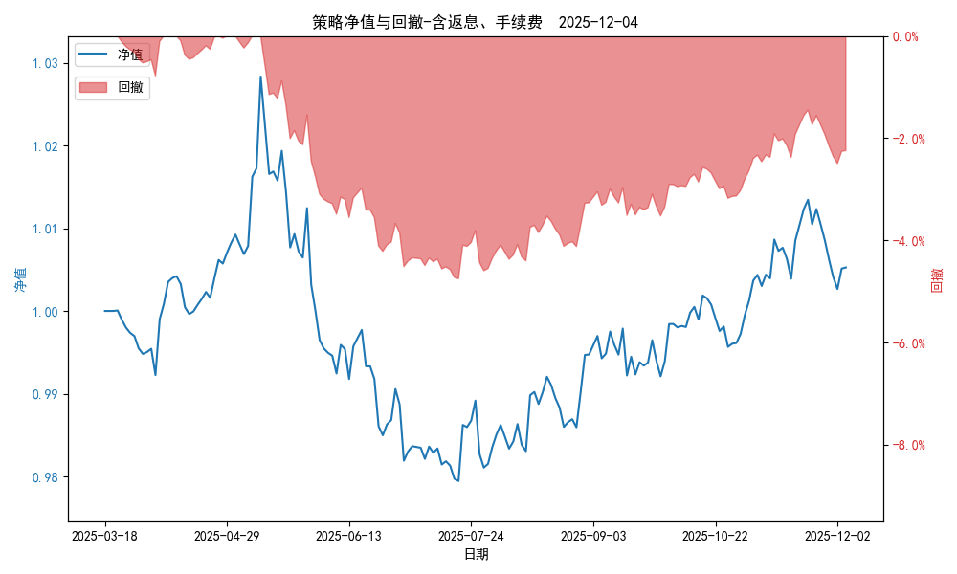
统计日期 | 2025-12-04, (金额单位：元)
一、账户资产及收益情况
账户名称 | 量化二
账户编号 | 85012
资产单元名称 | 量化二-投机单元
账户资产净值 | 10,052,582.00
返息 | 62,039.08
手续费 | 9,750.06
总盈利/亏损(含返息、手续费) | 52,582.00
收益率(含返息、手续费) | 0.5258%
总盈利/亏损(不含返息、手续费) | -19,207.14
收益率(不含返息、手续费) | -0.1921%
二、净值列示
实收资本 | 10,000,000.00
资产净值 | 10,052,582.00
总份额 | 10,000,000.00
期初单位净值 | 1.00
昨日单位净值(含返息、手续费) | 1.00512
单位净值(含返息、手续费) | 1.00526
日净值增长率(含返息、手续费) | 0.01375%
昨日单位净值(不含返息、手续费) | 0.99794
单位净值(不含返息、手续费) | 0.99808
日净值增长率(不含返息、手续费) | 0.01396%
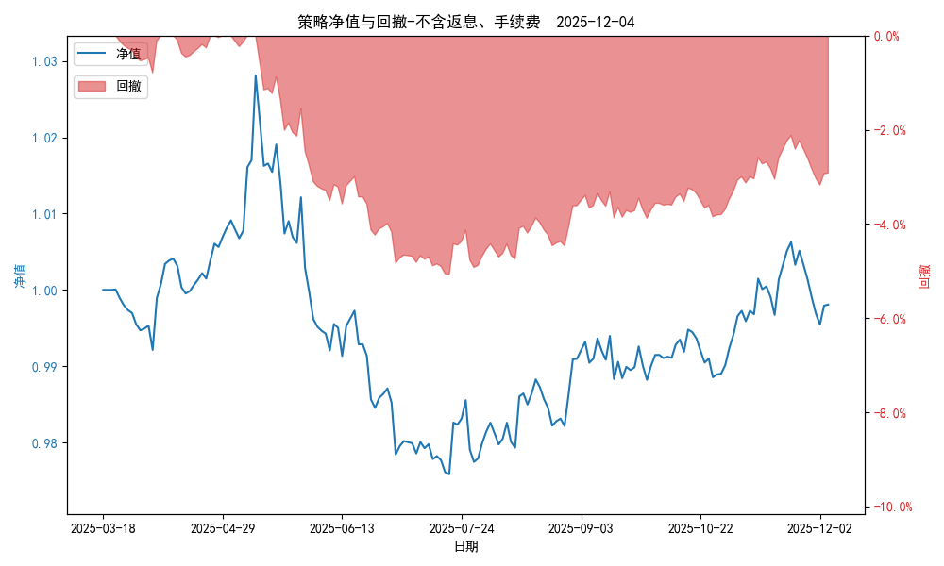
三、保证金使用情况
占用 | 1,020,621.85
账户权益 | 10,052,582.00
风险度 | 10.1528%
四、交易情况
交易方向及数量 | 今日交易 25 只期货合约 成交合约价值 838.58 万元 卖出开仓: 12 只 买入平仓: 2 只 买入开仓: 7 只 卖出平仓: 7 只
五、持仓情况
持仓品种及数量 | 共持仓 40只期货， 持仓合约价值 1203.16 万元, 其中空仓: 24 只,多仓: 16 只

量化三-结算数据
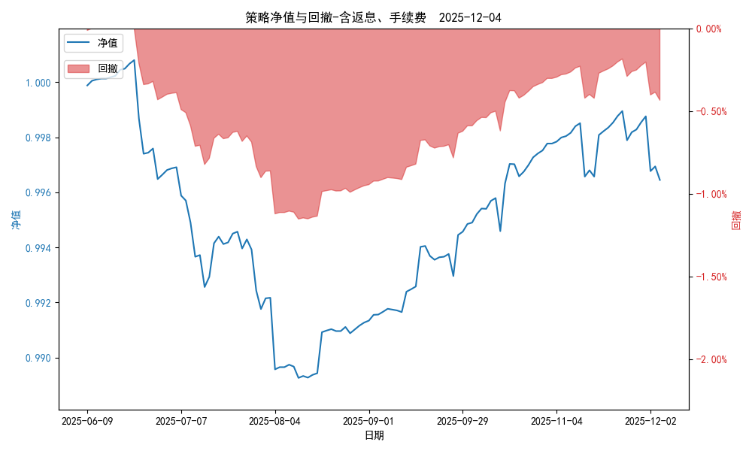
统计日期 | 2025-12-04, (金额单位：元) | 统计日期
一、账户资产及收益情况
账户名称 | 量化三
账户编号 | 85016
资产单元名称 | 量化三投机 | 量化三股票单元
单元资产净值 | 4,129,461.01 | 852,777.36
账户资产净值 | 4,982,238.37
返息、逆回购 | 26,883.09 | 3,765.01
手续费 | 5,177.13 | -
总盈利/亏损(含返息、逆回购、手续费) | -17,761.63
收益率(含返息、逆回购、手续费) | -0.3552%
总盈利/亏损(不含返息、逆回购、手续费) | -53,586.86
收益率(不含返息、逆回购、手续费) | -1.0717%
二、净值列示
实收资本 | 5,000,000.00
资产净值 | 4,982,238.37
总份额 | 5,000,000.00
期初单位净值 | 1.00
昨日单位净值(含返息、逆回购、手续费) | 0.99694
单位净值(含返息、逆回购、手续费) | 0.99645
日净值增长率(含返息、逆回购、手续费) | -0.04938%
昨日单位净值(不含返息、逆回购、手续费) | 0.98978
单位净值(不含返息、逆回购、手续费) | 0.98928
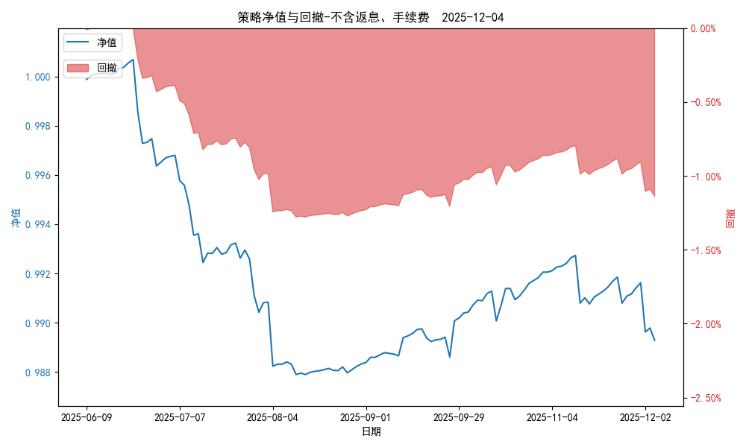
日净值增长率(不含返息、逆回购、手续费) | -0.05025%
三、保证金使用情况
占用 | 0.00 | 占用
账户权益 | 4,129,461.01 | 账户权益
风险度 | 0.0% | 风险度
四、交易情况
交易方向及数量 | 今日交易 1 只期货, 成交合约价值 8970.43 万元,其中 1.国债期货:无 2.黄金期货: 买入开仓: 1只 (au2602) 卖出平仓: 1只 (au2602) 3.铜期货:无 4.其他品种:无 | 买入股票: 0 只, 卖出股票: 0 只, 股票合计成交金额: 0 万元
五、持仓情况
持仓品种及数量 | 共持仓: 0 只期货, 持仓合约价值 0.0 万元, 其中: 国债期货 0只 黄金期货 0只 铜期货 0只 其他品种 0只 | 股票: 0 只

量化三-收盘数据
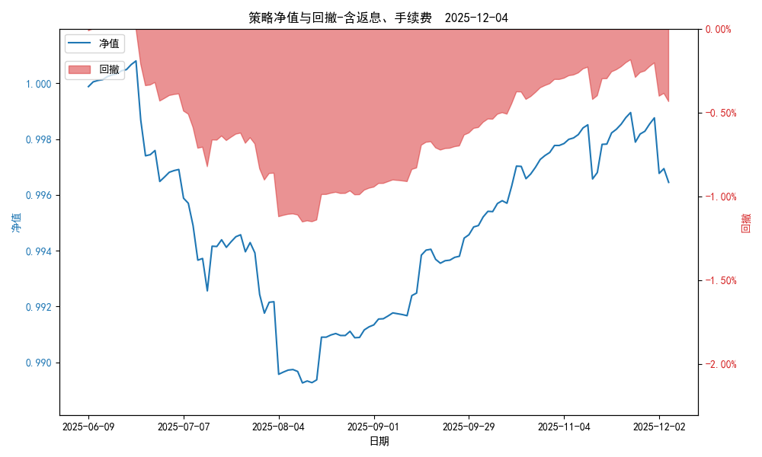
统计日期 | 2025-12-04, (金额单位：元) | 统计日期
一、账户资产及收益情况
账户名称 | 量化三
账户编号 | 85016
资产单元名称 | 量化三投机 | 量化三股票单元
单元资产净值 | 4,129,460.60 | 852,777.36
账户资产净值 | 4,982,237.96
返息、逆回购 | 26,883.09 | 3,765.01
手续费 | 5,177.13 | -
盈利/亏损(含返息、逆回购、手续费) | -20,539.40 | 2,777.36
总盈利/亏损(含返息、逆回购、手续费) | -17,762.04
收益率(含返息、逆回购、手续费) | -0.3552%
盈利/亏损(不含返息、逆回购、手续费) | -52,599.62 | -987.66
总盈利/亏损(不含返息、逆回购、手续费) | -53,587.27
收益率(不含返息、逆回购、手续费) | -1.0717%
二、净值列示
实收资本 | 5,000,000.00
资产净值 | 4,982,237.96
总份额 | 5,000,000.00
期初单位净值 | 1.00
昨日单位净值(含返息、逆回购、手续费) | 0.99694
单位净值(含返息、逆回购、手续费) | 0.99645
日净值增长率(含返息、逆回购、手续费) | -0.04939%

昨日单位净值(不含返息、逆回购、手续费) | 0.98978
单位净值(不含返息、逆回购、手续费) | 0.98928
日净值增长率(不含返息、逆回购、手续费) | -0.05026%
三、保证金使用情况
占用 | 0.00 | -
账户权益 | 4,129,460.60 | -
风险度 | 0.0% | -
四、交易情况
交易方向及数量 | 今日交易 1 只期货, 成交合约价值 8970.43 万元,其中 1.国债期货:无 2.黄金期货: 买入开仓: 1只 (au2602) 卖出平仓: 1只 (au2602) 3.铜期货:无 4.其他品种:无 | 买入股票: 0 只, 卖出股票: 0 只, 股票合计成交金额: 0 万元
五、持仓情况
持仓品种及数量 | 共持仓: 0 只期货, 持仓合约价值 0.0 万元, 其中: 国债期货 0只 黄金期货 0只 铜期货 0只 其他品种 0只 | 股票: 0 只

